| 1. Objektinformationen |
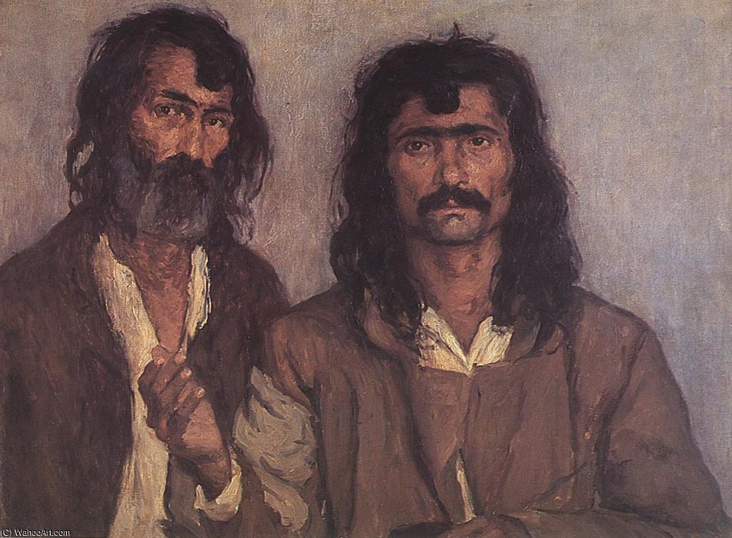
Metadatenblatt zur multimodalen Erfassung antiziganistischer Darstellungen
Objektinformationen | Kunffy, Lajos / Zwei Zigeuner
Feldname | Beschreibung / Beispiele | Typ / Vokabular
Objekt-ID | Eindeutige Kennung des Objekts in der Datenbank
Titel | Zwei Zigeuner | URL
Objekttyp / Medium / Technik | Öl auf Leinwand, Maße 73 × 92 cm | GND, Getty AAT
Entstehungsdatum | 1910 | Datumsfeld
Entstehungsort | Land / Stadt / Region ? | GND
Autor*in / Künstler*in / Regisseur*in | Name (ggf. mit Lebensdaten): Kunffy, Lajos (GND: 132187388) | GND Link zu diesem Datensatz https://d-nb.info/gnd/118508210
Beteiligte / Sichtbare Personen | Name (ggf. mit Lebensdaten) Ermittlung der Namen (ggf. mit Lebensdaten) der abgebildeten Roma-Männer – Rechercheaufgabe im Nachlass von Kunffy sowie im Stadtarchiv. | GND-ID
Sammlung / Archiv / Fundort | Lajos Kunffy- Memorial-Museum, Somogytúr, Ungarn | URL
Provenienz | Ermittlung der Daten… | URL
Literatur | • Roma & Sinti : "Zigeuner-Darstellungen" der Moderne ; [Katalog zur Ausstellung Roma & Sinti. "Zigeuner-Darstellungen" der Moderne, 17. Juni bis 2. September 2007 ; Kooperationsprojekt der Kunsthalle Krems mit dem Ethnographischen Museum Budapest] 1. Aufl. Krems an der Donau: Kunsthalle,2007 • Black Bodies, White Bodies – ‘Gypsy’ Images in Central Europe at the Turn of the Twentieth Century (1880–1920) Éva Kovács In: Vol. 3. No. 2. 2020, 72–94 • DOI: 10.29098/crs.v3i2.75 • Kunffy Lajos: Visszaemlékezéseim (szerk.: Horváth Kános). Kaposvár, Somogy Mezei Múzeumok Igazgatósága 2006, 108-109. (Lajos Kunffy: Meine Erinnerungen (Hrsg.: Kános Horváth) Kaposvár, Somogy Mezei Múzeumok Direktgatósága 2006, 108-109.) | GND
Ausstellungen | Gerhard Baumgartner, Ausstellung Roma & Sinti. Zigeuner-Darstellungen der Moderne (2007, Krems an der Donau) und Kunsthalle Krems | GND
Beschriftung | Ermittlung der Daten: Signatur, Vorderseite (links oben): ? Aufkleber, Rückseite, oben links, auf dem Rahmen: ? | URL
Werkkommentar | Zusammenfassung: Der ungarische Maler Lajos Kunffy beschreibt in seinen Erinnerungen, wie er ab 1905 begann, Bilder von sogenannten „Zigeunern“ zu malen – besonders von einer Gruppe mit langen Haaren und dunkler Haut, die er als besonders malerisch empfand. Diese Menschen weckten für ihn einen ursprünglichen, exotischen Eindruck. Kunffy stellte fest, dass man vergleichbare „Gestalten“ auch in Ungarn finden könne, und seine Werke fanden internationales Interesse, u.a. auf einer Ausstellung in Paris 1912, wo er als „Maler der Zigeuner“ bekannt wurde. Er berichtet, dass nach dem Ersten Weltkrieg die langen Haare dieser Männer verschwunden waren – sie wurden als Rekruten geschoren. Um Deserteure zu entlarven, kontrollierten Gendarmen sogar ihre Hüte auf eingenähte Haarsträhnen. Kunffy malte nach dem Krieg weiterhin diese Personen, obwohl ihr charakteristisches äußeres Merkmal – die langen Haare – fehlte. Originaltext In: Roma & Sinti : "Zigeuner-Darstellungen" der Moderne ; Katalog zur Ausstellung S. 78 | ISBN 3-901261-39-7 Baumgartner, Gerhard / Belgin, Tayfun (H Roma & Sinti Zigeuner-Darstellungen der Moderne 2007 3-901261-39-7 KunstHalleKrems KF/BaumG
Angaben zur rassistische Fremdbezeichnung | Ermittlung der Daten… | URL

| 4. Semantische Relationen |
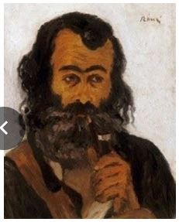
Metadatenblatt zur multimodalen Erfassung antiziganistischer Darstellungen
Semantische Relationen, Verflechtungsgeschichte (erfasst Beziehungen zwischen Objekten, Medienformen und historischen Kontexten.)
Feldname | Beschreibung / Beispiele | Typ / Vokabular
Verwandte Objekte | Weitere Gemälde von Lajos Kunffy mit ähnlichen Motiven („Zigeunerbilder“) Ermittlung der Daten… Werke von Künstlern wie József Rippl-Rónai (https://d-nb.info/gnd/118601210 ) die sich mit ähnlichen Themen im osteuropäischen oder bürgerlichen Kontext auseinandersetzen Fotografien und Reiseberichte über Roma-Gruppen um 1900 Ermittlung der Daten… Exotismus- und Völkerkundesammlungen aus dem 19. Jh. Ermittlung der Daten… | URL
Relationstyp | Ikonographisch: Vergleichbare Darstellungen ethnischer oder sozialer Typen in der Malerei Diskursiv: Verknüpft mit kolonialen und antiziganistischen Diskursen Rezeptionell: Rezeption in Frankreich (Kunffy wurde als „peintre des Tziganes“ bekannt) Ermittlung der Daten… "Transgressions and Exceptions This is how the optical unconscious of society is reflected in typical ‘Gypsy’ representations of Modernity. Yet, there are certain (and as far as I know unique) cases when multifaceted pro-Gypsy sensibilities and essentialist anti-Gypsy feelings – Romaphilia and Romaphobia – transgress the limits of ‘Gypsy’ as a cultural code and paradoxically come close to self-representation or even create a position to be taken by Roma artists later – even if no ‘Gypsy’ or Roma artists were known to be practicing fine art production at the time these paintings were created. An example of this is Gypsy with a Pipe by József Rippl-Rónai (Figure 8). Rippl-Rónai is said to have depicted one of Kunffy’s models (Figure 9) when visiting in Somogytúr; in his painting Kunffy’s beautiful beast is turned into a jovial gentleman." In: Èva Kovács, Black Bodies, White Bodies – ‘Gypsy’ Images in Central Europe at the Turn of the Twentieth Century (1880–1920), S. 87 | Freitext z.B. „adaptiert“, Reproduziert | 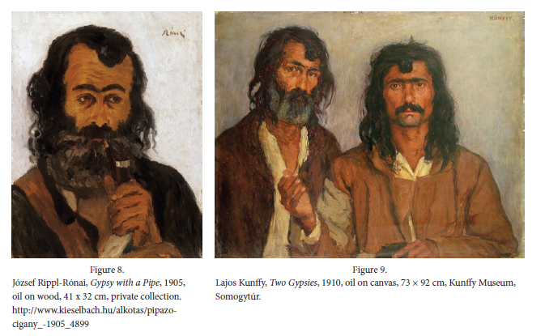
Medienübergreifender Zusammenhang und Verflechtungsgeschichte | Die Darstellung knüpft an mediale Erzählformen der Zeit an: ethnografische Fotografien, Reiseliteratur, Opern (z. B. Carmen), Literatur (z. B. Victor Hugo, Puschkin) Stereotype des „Zigeuners“ wurden über verschiedene Medien hinweg tradiert und verstärkt Kunffys Werk steht in einem europäischen Zusammenhang antiziganistischer Bildproduktion Ermittlung der Daten… | Transmediale Relation (Text ↔ Bild ↔ Film) Motivübertragung: „Handlesemotiv vom Holzschnitt in Filmszene übernommen“
Historischer Kontext | Entstehung: frühes 20. Jahrhundert, kurz vor dem Ersten Weltkrieg Ungarn als Teil der Donaumonarchie mit starken ethnischen Spannungen Zunehmende politische Kontrolle und Militarisierung (z. B. Haarschnitt der Rekruten ab 1914 als Disziplinierungsmaßnahme) Stigmatisierung und Marginalisierung von Roma-Gruppen im gesamten europäischen Raum Beginn einer staatlich regulierten Rassifizierung Ermittlung der Daten… | Freitext Wien, z.B. Monarchie-Endzeit, Folklore-Boom, proto-nationalistische Bildwelten
Prüfung von Bildtiteln auf rassistische Bezeichnungen | Besonders historische Werke, bei denen diskriminierende Begriffe unreflektiert tradiert oder unhinterfragt übernommen wurden.Diese Titel wurden nicht immer vom Künstler selbst vergeben, sondern stammen oft von Museen, Verlagen oder späteren Katalogisierungen. Ungeprüfte Übernahme solcher Titel kann zur Reproduktion diskriminierender Begriffe führen. Beispiel für Formulierung im Metadatenblatt Originaltitel: Zigeunerin mit Fächer. Alternativtitel: Porträt einer Frau mit Fächer (vermutlich Romni) Hinweis: Der im Originaltitel verwendete Begriff „Zigeunerin“ gilt heute als diskriminierend. Er wurde hier aus dokumentarischen Gründen belassen, jedoch kritisch kontextualisiert. Der Begriff „Zigeuner“ ist heute klar als rassistisch und diskriminierend einzuordnen. Auch wenn er historisch korrekt für Kunffys Zeit ist, sollte er kontextualisiert und mit heutigen Begriffen wie „Roma“ bzw. „Sinti“ ersetzt oder problematisiert werden Eine kritische Umbenennung oder Annotation im Museumskontext wäre empfehlenswert | Empfehlungen für Datenbanken & Archive: Originaltitel Belassen, aber mit Hinweis (z. B. „Titel nach Original, enthält problematischen Begriff“) Angepasster Titel / Alias Sachlich-beschreibend, diskriminierungsfrei formulieren Kommentar / Notizfeld Kontextualisierung des historischen Begriffs inkl. Quellennachweis Tagging / Klassifikation Kennzeichnung als „diskriminierender Originaltitel“ oder „historisch belastet“ URL
Schlagwörter (GND) | Dieses Feld ist dafür gedacht, kontrollierte Schlagwörter aus der GND (Gemeinsame Normdatei) zu verwenden – also standardisierte Begriffe, die eine eindeutige Zuordnung ermöglichen. Die GND ist ein mächtiges Werkzeug, aber im Kontext von Ambivalenzforschung muss sie: kritisch reflektiert, kontextualisiert, und ggf. ergänzt werden durch eigene, dekolonisierende Vokabulare. So lässt sich ein Spannungsfeld zwischen Wissensordnung und Diskurskritik produktiv nutzen – ganz im Sinne daS Projekttitels. Antiziganismus •Bildanalyse •Ethnische Stereotype •Fremdbild •Kunst und Kolonialismus •Rassismus in der Kunst •Exotismus •Ethnische Stereotype •Fremdwahrnehmung •Porträtmalerei •Ungarn •Romani-Darstellung •Realismus (Kunst) •Lajos Kunffy •Bilddiskurs • Èva Kovács •József Rippl-Rónai •Gypsy with a Pipe •Pipe | GND gemeinsame Normdatei

